상품제안서
시크론 프리미엄 5단 LED 휴대용 미니선풍기 | 상품코드: S41258

 |  |  |  |  |  |  | 02-713-8555 | www.synergygift.co.kr
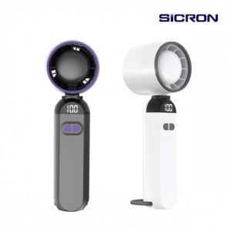 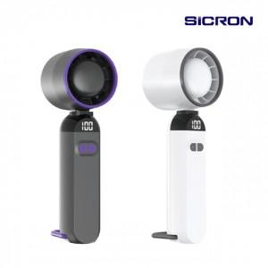

【상세/제작정보】

【인쇄/포장옵션】 | 실크, 레이저 / 포장지포장

【공급단가】 | 수량 | 30~ | 100~ | 300~ | 1,000~ | 3,000~
*VAT별도 | 실버 화이트 | 7,000원 | 6,600원 | 6,350원 | 6,100원 | 6,000원
 | 차콜 그레이 | 7,000원 | 6,600원 | 6,350원 | 6,100원 | 6,000원

【상품 URL】 | https://www.synergygift.co.kr:443/src/goods_detail.php?gdno=41258

